2023_05_data
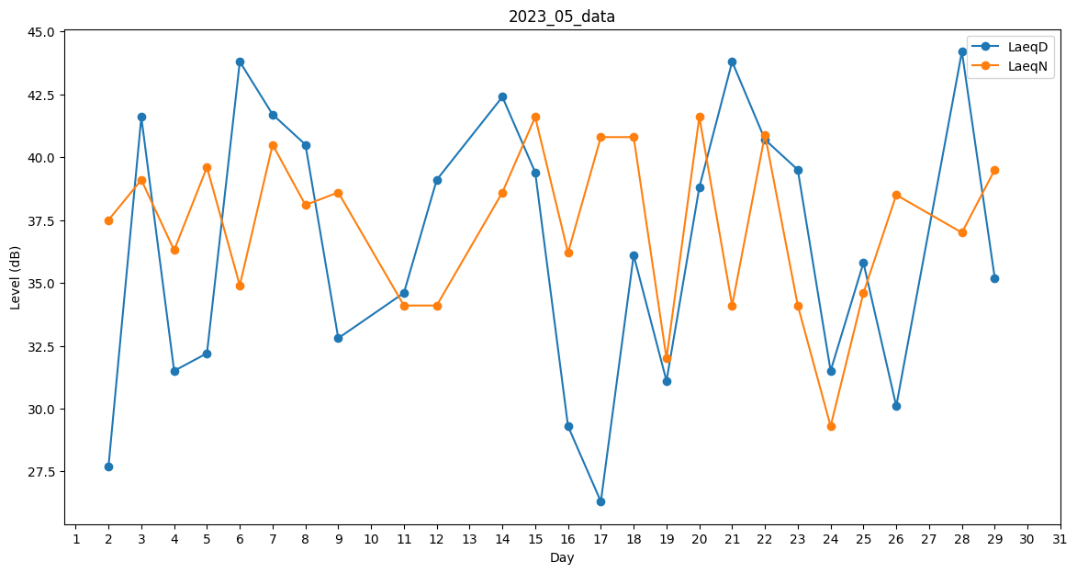
Day | LaeqD | LaeqN
1 | 0 | 37.6
2 | 27.7 | 37.5
3 | 41.6 | 39.1
4 | 31.5 | 36.3
5 | 32.2 | 39.6
6 | 43.8 | 34.9
7 | 41.7 | 40.5
8 | 40.5 | 38.1
9 | 32.8 | 38.6
10 | 0 | 41.2
11 | 34.6 | 34.1
12 | 39.1 | 34.1
13 | 47.1 | 0
14 | 42.4 | 38.6
15 | 39.4 | 41.6
16 | 29.3 | 36.2
17 | 26.3 | 40.8
18 | 36.1 | 40.8
19 | 31.1 | 32
20 | 38.8 | 41.6
21 | 43.8 | 34.1
22 | 40.7 | 40.9
23 | 39.5 | 34.1
24 | 31.5 | 29.3
25 | 35.8 | 34.6
26 | 30.1 | 38.5
27 | 38.5 | 0
28 | 44.2 | 37
29 | 35.2 | 39.5
30 | 0 | 36.4
31 | 0 | 38.1

